Hoja8
Mes | (Varios elementos)
Tipo de Accidente | Acc. Incapacitante

Cuenta de EMPRESA | Considerar |  | A | B | C | D | E
EMPRESA | SI | Total general
Alicorp S.A.A | 11 | 11 |  | 1
Alteliza | 1 | 1 | 1
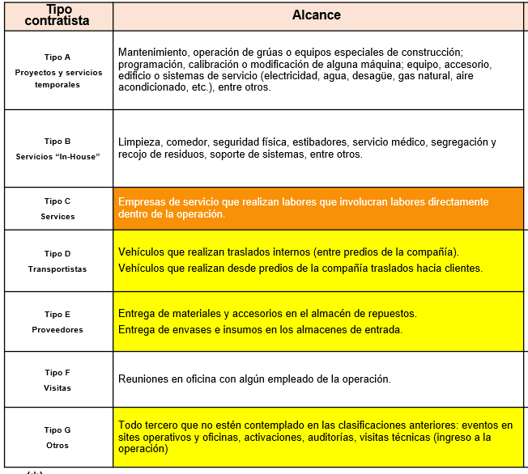
CHINCASA | 1 | 1 |  | 1
Clinica del Trabajador | 1 | 1 | 1
COAPECOM | 1 | 1 | 1
CONSTRUCTORA MORCONST S.A.C | 1 | 1 |  | 1
CUSHMAN & WAKEFIELD | 1 | 1 | 1
EVA ENGINEERING | 1 | 1 |  |  | 6
Grupo Consulting | 6 | 6 | 1
Intradevco | 1 | 1 | 5 | 3 | 6
NEWREST PERU S.A.C | 1 | 1
Total general | 26 | 26

